Лист1
 |  |  |  |  | kronas.com.ua
Вводные данные для ящика с НАРУЖНЫМ фасадом c направляющими скрытого монтажа с Clip 3D:
ширина внутреннего проема корпуса , LW мм | 564 | корректно
глубина внутреннего проема корпуса , LT мм | 500 | корректно
высота Фасада ящика, мм | 200 | корректно
толщина материала ящика ДСП/МДФ , мм | 18 | корректно

рекомендуемая длина направляющих , NL мм | 450 | см. рекомендованный артикул направляющих

деталировка ящика с Наружным фасадом: | длина, мм | ширина, мм | количество, шт
размер готовой детали днища ящика | 440 | 515 | 1
размер готовой детали задней панели ящика | 515 | 150 | 1
размер готовой детали фасадной фальшпанели* ящика | 515 | 150 | 1 | *эта деталь в некоторых конструктивах ящиков может отсутствовать
размер готовых деталей боковин ящика | 440 | 180 | 2
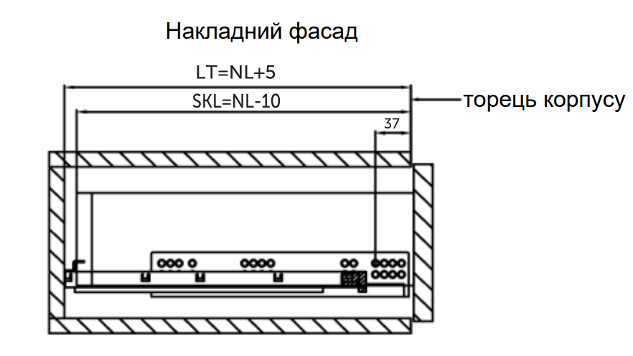
рекомендуемый артикул направляющих скрытого монтажа с Clip 3D:
 | с отталкивателем | с доводчиком
артикул выбранного комплекта направляющих скрытого монтажа с Clip 3D | 104563 | 104554
длина направляющих ящика | 450 | 450
для ящика из ДСП, мм | 18 | 18
фиксатор | Clip 3D | Clip 3D

* направляющие для материала ящика толщиной 18 и 19мм имеют одинаковый артикул

 |  |  |  |  | kronas.com.ua
Вводные данные для ящика с ВНУТРЕННИМ фасадом c направляющими скрытого монтажа с Clip 3D:
ширина внутреннего проема корпуса , LW мм | 800 | корректно
глубина внутреннего проема корпуса , LT мм | 504 | корректно
высота Фасада ящика, мм | 455 | корректно
толщина материала ящика ДСП/МДФ , мм | 16 | корректно
толщина материала фасада ДСП/МДФ , мм | 16 | корректно

рекомендуемая длина направляющих , NL мм | 450 | см. рекомендованный артикул направляющих

деталировка ящика с Внутренним фасадом: | длина, мм | ширина, мм | количество, шт
размер готовой детали днища ящика | 440 | 758 | 1
размер готовой детали задней панели ящика | 758 | 405 | 1
размер готовой детали фасадной фальшпанели* ящика | 758 | 405 | 1 | *эта деталь в некоторых конструктивах ящиков может отсутствовать
размер готовых деталей боковин ящика | 440 | 435 | 2
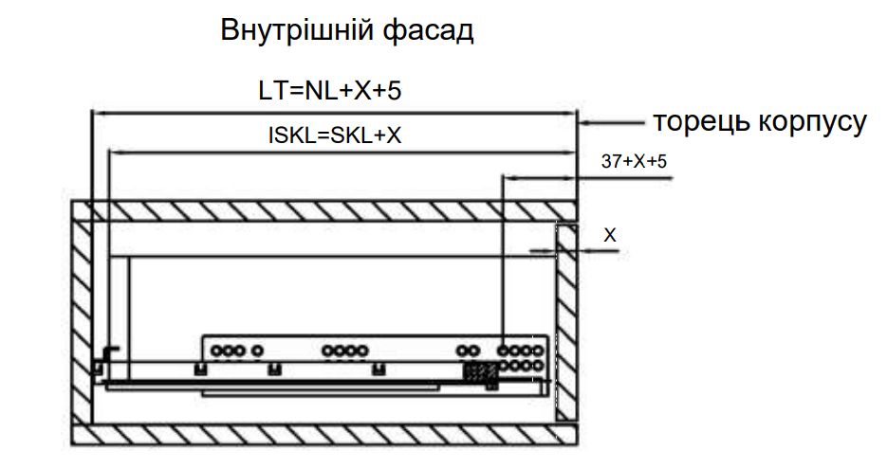
рекомендуемый артикул направляющих скрытого монтажа с Clip 3D:
 | с отталкивателем | с доводчиком
артикул выбранного комплекта направляющих скрытого монтажа с Clip 3D | 104559 | 104892
длина направляющих ящика | 450 | 450
для ящика из ДСП, мм | 16 | 16
фиксатор | Clip 3D | Clip 3D

* направляющие для материала ящика толщиной 18 и 19мм имеют одинаковый артикул

